CALCULO COSTOS
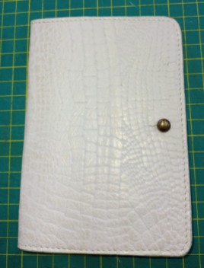
MARIBEL GIL
CEDULA | 43498846
PRODUCTO | Porta pasaporte
FICHA | Celda de Producción

VALOR DEL PRODUCTO | $ 10,163.44
PRECI DE VENTA

MATERIALES E INSUMOS. | UNIDAD DE MEDIDA | VALOR UNIDAD DE CONSUMO | CONSUMO POR PRODUCTO | VALOR UNIDAD DE CONSUMO | SUBTOTALES
Cuero Napa con cera y acabado espejo | dm2 | $ 898.45 | 5 |  | $ 4,492.25
Cuero Forro Cerdo | dm2 | $ 477.19 | 4 |  | $ 1,908.76
SALPA ITALIANA | CM2 | $ 1.00 | 420 |  | $ 419.97
Pirigallo Remache Piolín con tornillo pavón zamak pequeño | Unidad | $ 2,885.50 | 1 |  | $ 2,885.50 | $10,163
Remache Doble cabeza # 4 pavón | Unidad | $ 114.24 | 4 |  | $ 456.96

